Gestão de versões
Síntese alterações modelo RAA, nas diferentes versões:

1. Versão 1 para versão 2:

· Ligação da rejeição direta no meio não estava feita (é a mesma da rejeição em coletor) (alterado)

· Introdução de data da segunda campanha dá erro em todas as folhas AR-fontes pontuais: (alterado)
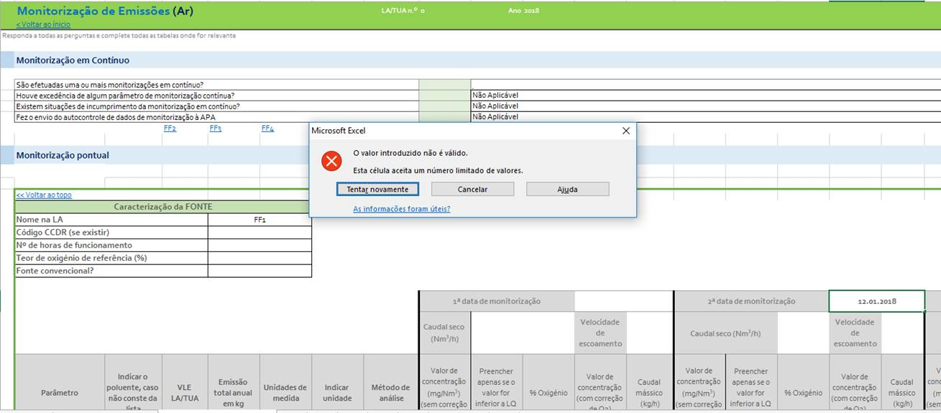

 | 2. Versão 2 para versão 3:
 | 1. Separador: Condições Operação
 | ® No mês de agosto não deixa colocar o número. (alterado)
 | ® No consumo de combustível “aparentemente” não aceita o zero (o gerador de emergência não foi utilizado em 2018)! (alterado)

 | ® Alterada ainda na folha das Condições operação- tabela GR4.1 – para o setor 6.7 não há produto associado à capacidade nominal instalada, mas sim consumo. Alterado o “anual” para “capacidade efetivada” ( soma para t/ano ou valor máximo quando se trata de “valor instantâneo” ou diário)

 | 2. Separador: Recursos-Consumos
 | ® No selecionar (em cada um dos combustíveis) não tem unidades (alterado- coloquei MW, Nm3 e t)
 | ® O 1º valor de janeiro fica a vermelho…(alterado)
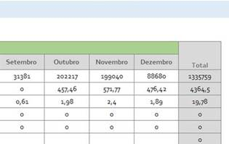

 | 4. Separador: Ar-Fontes pontuais
 | Não se consegue colocar a data das monitorizações (aquela é a mensagem que aparece e depois fica em branco) (alterado)
 | ü A fórmula de conversão para teor de O2 de referência não estava correta (alterado)

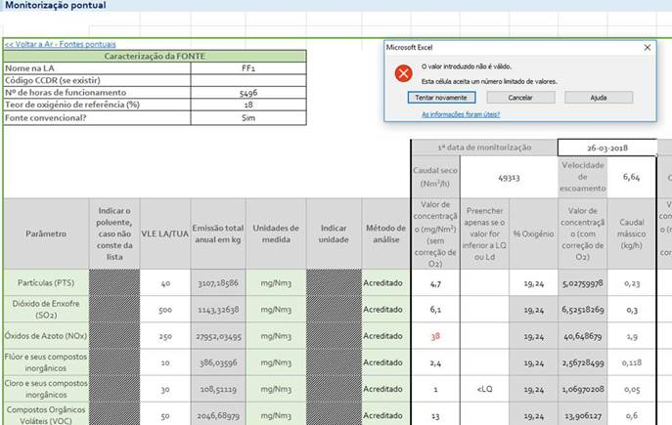

 | 5. Separador: Água-Emissões
 | Não se consegue colocar a identificação do ponto de emissão (aquela é a mensagem que aparece) (alterado)
 | O valor de pH fica a vermelho…(alterado)
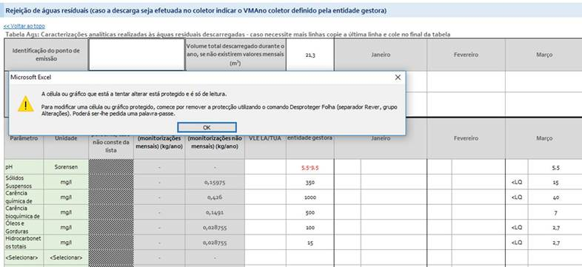

 | 6. Separador: Resíduos
 | Foram aceites resíduos para valorização material? Refere-se a resíduos de fora da instalação ou também a valorização de resíduos internos? Usualmente nos RAA (ex. vidro de embalagem) colocavam-se ambas mas em colunas separadas…(alterado: acrescentei “Foram aceites do exterior” e acrescentei informação quanto à valorização interna (material/energética))

 | Não existe solicitação de informação para a armazenagem de resíduos, mas colocado link para a armazenagem superior a 1 ano.

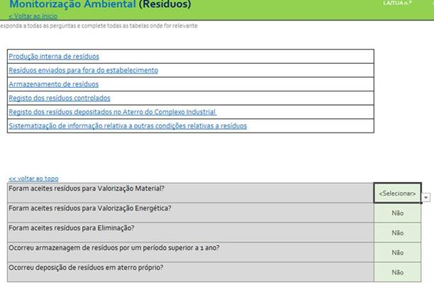

 | 3. Versão 3 para versão 4:
 | ü Mês de março estava oculto (alterado)
 | ü Incluído o texto que falta nas colunas que antecedem o mês com “Preencher apenas se o valor for inferior a LQ ou Ld”

2021-02-15 | 8. Versão 8.2 para versão 9.0:

 | √ tabelas de cálculo de poluentes emitidos - adicionado campo para "outras unidades"

 | √ Inserida definição de equipamentos convencionais

 | √ Correção das fórmulas de cálculo nas folhas ED2, ED3, ED4, ED5, ED6, ED7, ED8, ED9 e ED10

 | √ Tabela - 6 - Condições Operação - adicionada descrição de preenchimento para o setor 2.6 em que a capacidade nominal da instalação corresponde ao somatório do volume das cubas de tratamento aprovadas:

 |  | Categoria PCIP | Produto / Consumo (ou o que caracteriza a categoria PCIP) | Unidades | Capacidade nominal autorizada | Quantidade efetivada (nas unidades associadas ao referencial da capacidade nominal autorizada) Nota: para as unidades t/d, kg/d e t/h preencher com o maior valor que foi registado em cada mês; para as unidades m3 nomeadamente associadas à categoria 2.6 deve ser introduzido o volume total das cubas de tratamento em cada mês)
 |  |  |  |  |  | Janeiro | Fevereiro | Março | Abril | Maio | Junho | Julho | Agosto | Setembro | Outubro | Novembro | Dezembro

 | √ Listagens de poluentes dos quadros PRTR e RAA corrigidas, eliminados os duplicados e traduzidas para Português

 | √ Listas de unidades revistas e corrigidas

 | √ Renumeração de todas as tabelas

 | √ Alteração da designação da tabela referente às "Melhores Técnicas Disponíveis (MTD)"

 | √ Inseridos os metodos e descrições a utilizar no PRTR

2021-02-23 | 9. Versão 8.2 para versão 9.01:

 | √ Correção da lista de poluentes para a água que estavam em falta nas folhas ES1 a ED5

2021-03-29 | 10. Versão 9.01 para versão 9.02:

 | √ Correção da lista de poluentes para a água que estavam em falta na folha ED1

2021-12-10 | 11. Versão 9.02 para versão 10.0:
 | √ Introdução de nota explicativa quanto às atividades PCIP 6.6b e 6.6c naTabela - 6 - Condições Operação do separador "Condições Operação"
 | √ Introdução de nota explicativa quanto às atividades PCIP 6.6b e 6.6c naTabela - 2 - Ar - Fontes difusas - Emissoes provenientes de suiniculturas (categorias 6.6b e 6.6c) do separador "Ar - Fontes Difusas"
 | √ Introdução de nota explicativa para as capacidades instaladas

xx/xx/xxxx | 12. Versão 10.0 para versão xx:
 | √ xx

